CHEQUEO ARNÉS
 |  | LISTA DE CHEQUEO ARNES Y CONECTORES SISTEMA DE PROTECCIÓN PERSONAL CONTRA CAÍDAS |  |  |  |  |  |  |  | 1.02.P06.F19 Revisión: 4
 |  |  |  |  |  |  |  |  |  | INTERNA

SUPERINTENDENCIA: |  |  | ÁREA/SECCIÓN: |  |  |  |  | Nombre Trabajador:
FECHA: |  |  | Nº INSPECCIÓN: |  |  |  |  | Nombre Supervisor:
COD. ARNÉS: |  |  | COD. CONECTOR:
N° | ITEM |  |  | SI | NO | NA |  | OBSERVACIONES

ARNÉS
HERRAJES (Componentes plásticos y metálicos integrales del arnés)
1 | ARGOLLAS EN "D" O ANILLOS
1.1 | Con deformaciones o desgaste excesivo (dobladura, etc.)
1.2 | Picaduras, grietas, trizaduras (que abarquen un 50% de una sección)
1.3 | Corrosión de la argolla (Corrosión de toda la argolla)
2 | PROTECTOR DE ESPALDA
2.1 | Cortes (que pasan todo el grosor de la pieza)
2.2 | Deterioro por uso o calor (reseco)
3 | HEBILLAS
3.1 | Desgaste excesivo o deformaciones (dobladuras, etc.)
3.2 | Picaduras, grietas, trizaduras, quemaduras. (que abarquen un 50% de una sección)
3.4 | Corrosión de las hebillas (corrosión de toda la hebilla)
3.5 | Defecto de funcionamiento (no enganchan o se traban)
4 | PASADORES
4.1 | Cortes (que pasan todo el grosor de la pieza)
4.2 | Deterioro por uso o calor (reseco)
TEJIDO TRENZADO (Correas de fibra sintética)
5 | AGUJEROS (POR QUEMADURAS O CORTES)
5.1 | Agujeros mayores a 1/16" (1,59 mm) en correas de hombro, pierna o parte mas resistente del arnés
5.2 | Presencia de más de un (1) agujero pasante en la correa
5.3 | Agujeros mayores a 1/4" (6,35 mm) en correas de pecho o los protectores
5.4 | Agujeros, quemaduras o cortes cerca al anillo "D" dorsal (de cualquier tamaño)
5.5 | Cortes que llegaron a las costuras
5.6 | Cortes mayores a 1/8" (3,18 mm) en cualquier parte del tejido trenzado
6 | COSTURAS
6.1 | Más de dos (2) hilos cortados o rotos en el mismo patrón
6.2 | Pérdida de costura
6.3 | Daño de costura por calor o fricción
7 | DAÑO POR CALOR (escoria de soldadura, llama, contacto con parte calientes u otros, áreas marrones y duras)
7.1 | Las costuras han sido afectadas por quemaduras (perdida de costura)
7.2 | Quemaduras en correas de hombro, pierna o parte resistente del arnés
7.3 | Quemadura en el protector de espalda que pasen su grosor
7.4 | Quemadura cerca al anillo "D" dorsal
CONECTORES
HERRAJES
8 | GANCHOS DE SEGURIDAD, AJUSTADORES, GUARDACABOS, BARRA EXPANSORA
8.1 | Presentan daños (que afecten su cierre o funcionalidad)
8.2 | Están rotos o rajados (cualquier daño)
8.3 | Presentan deformación (que afecte su cierre o funcionalidad)
8.4 | Presentas bordes afilados (que puedan causar cortes al conector durante su uso)
8.5 | Resortes con fallas (trabado)
8.6 | Los ganchos de conexión NO funcionan correctamente
8.7 | Presentan corrosión (Corrosión de toda la argolla)
TEJIDO TRENZADO (Correas de fibra sintética)
9 | INTEGRIDAD TEJIDO TRENZADO
9.1 | Presenta partes deshilachadas
9.2 | Tiene cortes
9.3 | Tiene fibras rotas
9.4 | Presenta rasgaduras
9.5 | Presenta daños por calor o productos químicos: manchas marrones, zonas decoloradas, áreas quebradizas
9.6 | Presenta daños por radiación ultravioleta: decoloración y presencia de astillas en la superficie del tejido trenzado (desintegración polvorienta)
10 | AMORTIGUADOR DE CAIDAS
10.1 | Desgaste del protector, deformación, quemaduras
10.2 | Testigo activado
QUE DEBE HACER SI MARCO ALGUNA CASILLA ROJA "NO LO USE" |  |  |  |  |  |  |  |  |  | OPERATIVO
 |  |  |  |  |  |  |  |  |  | SI | NO
Si usted nota que el arnés, conector u otro de los dispositivos inspeccionados se encuentra EN MAL ESTADO O DEFECTUOSO, estos deben ser removidos cuanto antes del lugar de trabajo y dados de baja cortándolos (coordine con su Supervisor). "NO LO USE"
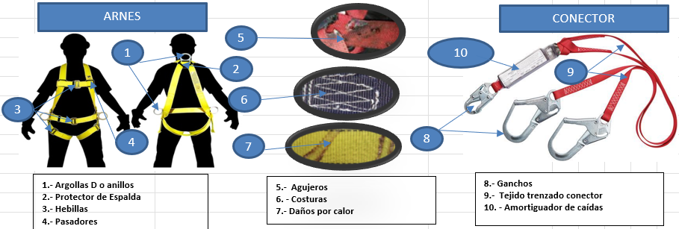
 |  |  |  |  |  |  | Observaciones Complementarias

INSPECCIÓN REALIZADA POR: |  |  | FIRMA |  | INSPECCIÓN APROBADA POR (Supervisor de Área): |  |  |  | FIRMA |  | FECHA:

